Sheet1
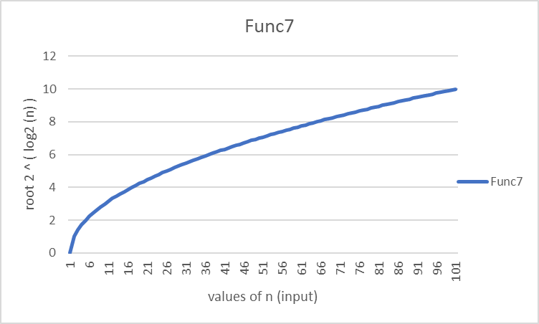
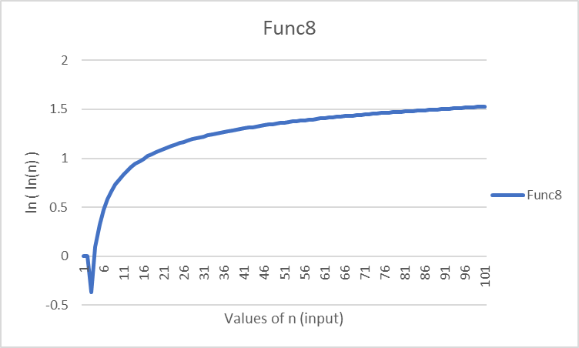
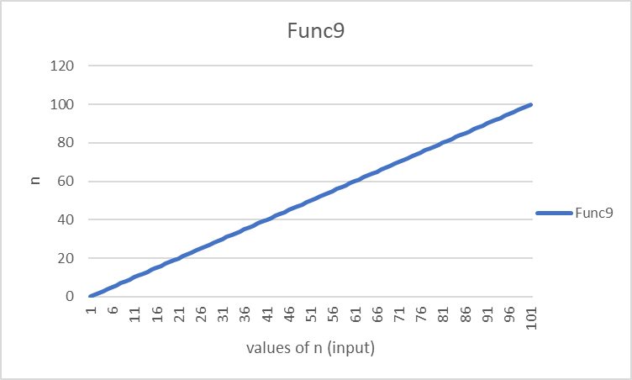
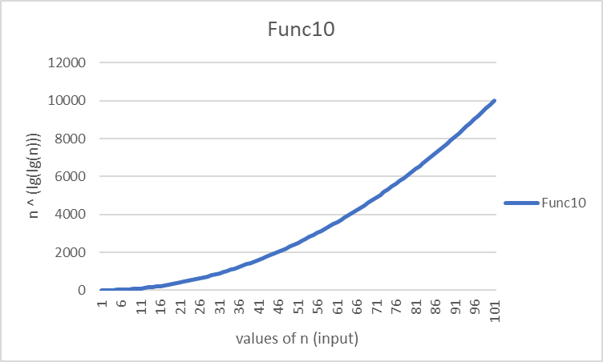
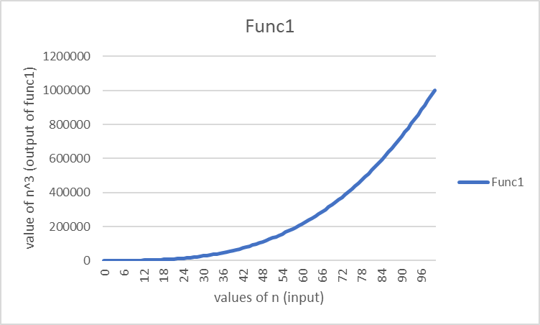
n | Func1 | Func2 | Func3 | Func4 | Func5 | Func6 | Func7 | Func8 | Func9 | Func10
0 | 0 | #NAME? | #NAME? | 0 | inf | #NAME? | 0 | #NAME? | 0 | 0
1 | 1 | 0 | 0 | 1 | 0 | 0 | 1 | #NAME? | 1 | 1
2 | 8 | 0.693 | 2 | 1.617 | 1 | 1 | 1.414 | -0.367 | 2 | 4
3 | 27 | 1.099 | 4.755 | 2.141 | 1.259 | 1.585 | 1.732 | 0.094 | 3 | 9
4 | 64 | 1.386 | 8 | 2.614 | 1.414 | 2 | 2 | 0.327 | 4 | 16
5 | 125 | 1.609 | 11.61 | 3.051 | 1.524 | 2.322 | 2.236 | 0.476 | 5 | 25
6 | 216 | 1.792 | 15.51 | 3.462 | 1.608 | 2.585 | 2.449 | 0.583 | 6 | 36
7 | 343 | 1.946 | 19.651 | 3.853 | 1.676 | 2.807 | 2.646 | 0.666 | 7 | 49
8 | 512 | 2.079 | 24 | 4.226 | 1.732 | 3 | 2.828 | 0.732 | 8 | 64
9 | 729 | 2.197 | 28.529 | 4.586 | 1.78 | 3.17 | 3 | 0.787 | 9 | 81
10 | 1000 | 2.303 | 33.219 | 4.933 | 1.823 | 3.322 | 3.162 | 0.834 | 10 | 100
11 | 1331 | 2.398 | 38.054 | 5.27 | 1.86 | 3.459 | 3.317 | 0.875 | 11 | 121
12 | 1728 | 2.485 | 43.02 | 5.598 | 1.893 | 3.585 | 3.464 | 0.91 | 12 | 144
13 | 2197 | 2.565 | 48.106 | 5.917 | 1.924 | 3.7 | 3.606 | 0.942 | 13 | 169
14 | 2744 | 2.639 | 53.303 | 6.229 | 1.951 | 3.807 | 3.742 | 0.97 | 14 | 196
15 | 3375 | 2.708 | 58.603 | 6.534 | 1.977 | 3.907 | 3.873 | 0.996 | 15 | 225
16 | 4096 | 2.773 | 64 | 6.833 | 2 | 4 | 4 | 1.02 | 16 | 256
17 | 4913 | 2.833 | 69.487 | 7.127 | 2.022 | 4.087 | 4.123 | 1.041 | 17 | 289
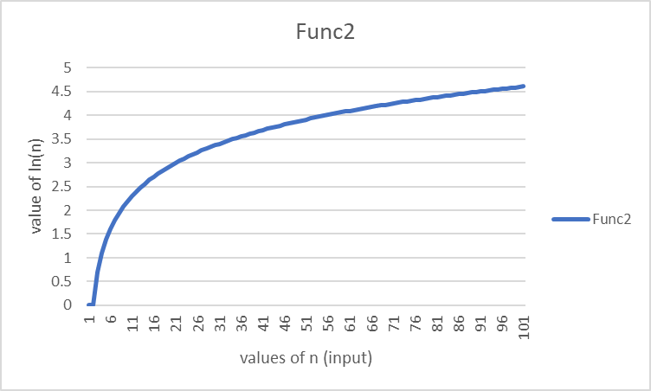
18 | 5832 | 2.89 | 75.059 | 7.415 | 2.042 | 4.17 | 4.243 | 1.061 | 18 | 324
19 | 6859 | 2.944 | 80.711 | 7.698 | 2.061 | 4.248 | 4.359 | 1.08 | 19 | 361
20 | 8000 | 2.996 | 86.439 | 7.976 | 2.079 | 4.322 | 4.472 | 1.097 | 20 | 400
21 | 9261 | 3.045 | 92.239 | 8.251 | 2.096 | 4.392 | 4.583 | 1.113 | 21 | 441
22 | 10648 | 3.091 | 98.107 | 8.521 | 2.112 | 4.459 | 4.69 | 1.129 | 22 | 484
23 | 12167 | 3.135 | 104.042 | 8.788 | 2.127 | 4.524 | 4.796 | 1.143 | 23 | 529
24 | 13824 | 3.178 | 110.039 | 9.051 | 2.141 | 4.585 | 4.899 | 1.156 | 24 | 576
25 | 15625 | 3.219 | 116.096 | 9.311 | 2.155 | 4.644 | 5 | 1.169 | 25 | 625
26 | 17576 | 3.258 | 122.211 | 9.567 | 2.168 | 4.7 | 5.099 | 1.181 | 26 | 676
27 | 19683 | 3.296 | 128.382 | 9.821 | 2.181 | 4.755 | 5.196 | 1.193 | 27 | 729
28 | 21952 | 3.332 | 134.606 | 10.071 | 2.193 | 4.807 | 5.292 | 1.204 | 28 | 784
29 | 24389 | 3.367 | 140.881 | 10.319 | 2.204 | 4.858 | 5.385 | 1.214 | 29 | 841
30 | 27000 | 3.401 | 147.207 | 10.565 | 2.215 | 4.907 | 5.477 | 1.224 | 30 | 900
31 | 29791 | 3.434 | 153.58 | 10.808 | 2.226 | 4.954 | 5.568 | 1.234 | 31 | 961
32 | 32768 | 3.466 | 160 | 11.048 | 2.236 | 5 | 5.657 | 1.243 | 32 | 1024
33 | 35937 | 3.497 | 166.465 | 11.286 | 2.246 | 5.044 | 5.745 | 1.252 | 33 | 1089
34 | 39304 | 3.526 | 172.974 | 11.522 | 2.256 | 5.087 | 5.831 | 1.26 | 34 | 1156
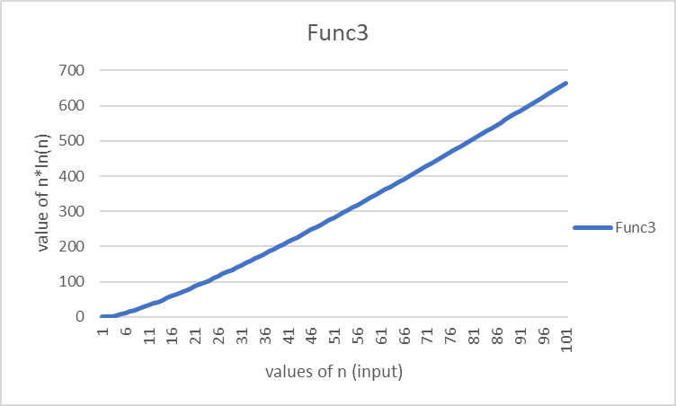
35 | 42875 | 3.555 | 179.525 | 11.756 | 2.265 | 5.129 | 5.916 | 1.268 | 35 | 1225
36 | 46656 | 3.584 | 186.117 | 11.988 | 2.274 | 5.17 | 6 | 1.276 | 36 | 1296
37 | 50653 | 3.611 | 192.75 | 12.218 | 2.282 | 5.209 | 6.083 | 1.284 | 37 | 1369
38 | 54872 | 3.638 | 199.421 | 12.446 | 2.291 | 5.248 | 6.164 | 1.291 | 38 | 1444
39 | 59319 | 3.664 | 206.131 | 12.672 | 2.299 | 5.285 | 6.245 | 1.298 | 39 | 1521
40 | 64000 | 3.689 | 212.877 | 12.896 | 2.307 | 5.322 | 6.325 | 1.305 | 40 | 1600
41 | 68921 | 3.714 | 219.66 | 13.119 | 2.315 | 5.358 | 6.403 | 1.312 | 41 | 1681
42 | 74088 | 3.738 | 226.477 | 13.34 | 2.322 | 5.392 | 6.481 | 1.318 | 42 | 1764
43 | 79507 | 3.761 | 233.329 | 13.559 | 2.329 | 5.426 | 6.557 | 1.325 | 43 | 1849
44 | 85184 | 3.784 | 240.215 | 13.777 | 2.337 | 5.459 | 6.633 | 1.331 | 44 | 1936
45 | 91125 | 3.807 | 247.133 | 13.993 | 2.343 | 5.492 | 6.708 | 1.337 | 45 | 2025
46 | 97336 | 3.829 | 254.084 | 14.208 | 2.35 | 5.524 | 6.782 | 1.343 | 46 | 2116
47 | 103823 | 3.85 | 261.066 | 14.421 | 2.357 | 5.555 | 6.856 | 1.348 | 47 | 2209
48 | 110592 | 3.871 | 268.078 | 14.633 | 2.363 | 5.585 | 6.928 | 1.354 | 48 | 2304
49 | 117649 | 3.892 | 275.121 | 14.844 | 2.37 | 5.615 | 7 | 1.359 | 49 | 2401
50 | 125000 | 3.912 | 282.193 | 15.053 | 2.376 | 5.644 | 7.071 | 1.364 | 50 | 2500
51 | 132651 | 3.932 | 289.294 | 15.262 | 2.382 | 5.672 | 7.141 | 1.369 | 51 | 2601
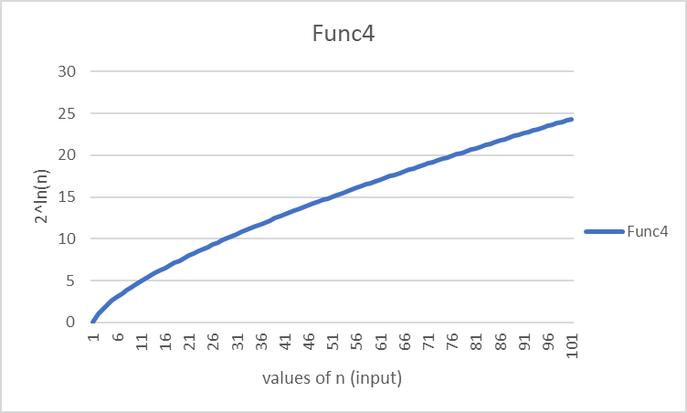
52 | 140608 | 3.951 | 296.423 | 15.468 | 2.388 | 5.7 | 7.211 | 1.374 | 52 | 2704
53 | 148877 | 3.97 | 303.58 | 15.674 | 2.393 | 5.728 | 7.28 | 1.379 | 53 | 2809
54 | 157464 | 3.989 | 310.764 | 15.878 | 2.399 | 5.755 | 7.348 | 1.384 | 54 | 2916
55 | 166375 | 4.007 | 317.975 | 16.082 | 2.404 | 5.781 | 7.416 | 1.388 | 55 | 3025
56 | 175616 | 4.025 | 325.212 | 16.284 | 2.41 | 5.807 | 7.483 | 1.393 | 56 | 3136
57 | 185193 | 4.043 | 332.475 | 16.485 | 2.415 | 5.833 | 7.55 | 1.397 | 57 | 3249
58 | 195112 | 4.06 | 339.763 | 16.685 | 2.42 | 5.858 | 7.616 | 1.401 | 58 | 3364
59 | 205379 | 4.078 | 347.076 | 16.883 | 2.425 | 5.883 | 7.681 | 1.405 | 59 | 3481
60 | 216000 | 4.094 | 354.413 | 17.081 | 2.43 | 5.907 | 7.746 | 1.41 | 60 | 3600
61 | 226981 | 4.111 | 361.775 | 17.278 | 2.435 | 5.931 | 7.81 | 1.414 | 61 | 3721
62 | 238328 | 4.127 | 369.16 | 17.474 | 2.44 | 5.954 | 7.874 | 1.418 | 62 | 3844
63 | 250047 | 4.143 | 376.569 | 17.669 | 2.445 | 5.977 | 7.937 | 1.421 | 63 | 3969
64 | 262144 | 4.159 | 384 | 17.863 | 2.449 | 6 | 8 | 1.425 | 64 | 4096
65 | 274625 | 4.174 | 391.454 | 18.056 | 2.454 | 6.022 | 8.062 | 1.429 | 65 | 4225
66 | 287496 | 4.19 | 398.93 | 18.248 | 2.459 | 6.044 | 8.124 | 1.433 | 66 | 4356
67 | 300763 | 4.205 | 406.428 | 18.439 | 2.463 | 6.066 | 8.185 | 1.436 | 67 | 4489
68 | 314432 | 4.22 | 413.947 | 18.629 | 2.467 | 6.087 | 8.246 | 1.44 | 68 | 4624
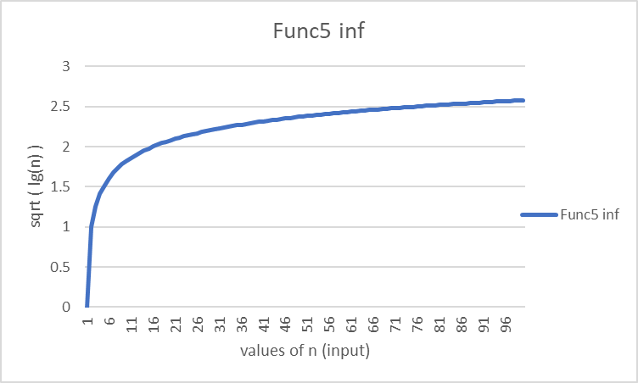
69 | 328509 | 4.234 | 421.488 | 18.819 | 2.472 | 6.109 | 8.307 | 1.443 | 69 | 4761
70 | 343000 | 4.248 | 429.05 | 19.007 | 2.476 | 6.129 | 8.367 | 1.447 | 70 | 4900
71 | 357911 | 4.263 | 436.632 | 19.195 | 2.48 | 6.15 | 8.426 | 1.45 | 71 | 5041
72 | 373248 | 4.277 | 444.235 | 19.382 | 2.484 | 6.17 | 8.485 | 1.453 | 72 | 5184
73 | 389017 | 4.29 | 451.857 | 19.568 | 2.488 | 6.19 | 8.544 | 1.456 | 73 | 5329
74 | 405224 | 4.304 | 459.5 | 19.754 | 2.492 | 6.209 | 8.602 | 1.46 | 74 | 5476
75 | 421875 | 4.317 | 467.161 | 19.939 | 2.496 | 6.229 | 8.66 | 1.463 | 75 | 5625
76 | 438976 | 4.331 | 474.842 | 20.122 | 2.5 | 6.248 | 8.718 | 1.466 | 76 | 5776
77 | 456533 | 4.344 | 482.543 | 20.306 | 2.503 | 6.267 | 8.775 | 1.469 | 77 | 5929
78 | 474552 | 4.357 | 490.261 | 20.488 | 2.507 | 6.285 | 8.832 | 1.472 | 78 | 6084
79 | 493039 | 4.369 | 497.999 | 20.67 | 2.511 | 6.304 | 8.888 | 1.475 | 79 | 6241
80 | 512000 | 4.382 | 505.754 | 20.851 | 2.514 | 6.322 | 8.944 | 1.478 | 80 | 6400
81 | 531441 | 4.394 | 513.528 | 21.031 | 2.518 | 6.34 | 9 | 1.48 | 81 | 6561
82 | 551368 | 4.407 | 521.319 | 21.211 | 2.521 | 6.358 | 9.055 | 1.483 | 82 | 6724
83 | 571787 | 4.419 | 529.128 | 21.39 | 2.525 | 6.375 | 9.11 | 1.486 | 83 | 6889
84 | 592704 | 4.431 | 536.955 | 21.568 | 2.528 | 6.392 | 9.165 | 1.489 | 84 | 7056
85 | 614125 | 4.443 | 544.798 | 21.746 | 2.532 | 6.409 | 9.22 | 1.491 | 85 | 7225
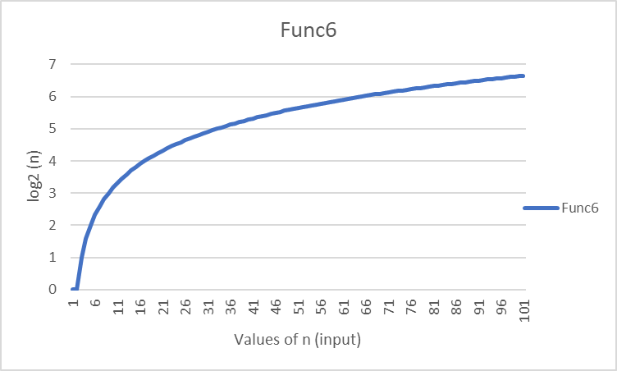
86 | 636056 | 4.454 | 552.659 | 21.923 | 2.535 | 6.426 | 9.274 | 1.494 | 86 | 7396
87 | 658503 | 4.466 | 560.536 | 22.099 | 2.538 | 6.443 | 9.327 | 1.496 | 87 | 7569
88 | 681472 | 4.477 | 568.43 | 22.275 | 2.542 | 6.459 | 9.381 | 1.499 | 88 | 7744
89 | 704969 | 4.489 | 576.34 | 22.45 | 2.545 | 6.476 | 9.434 | 1.502 | 89 | 7921
90 | 729000 | 4.5 | 584.267 | 22.624 | 2.548 | 6.492 | 9.487 | 1.504 | 90 | 8100
91 | 753571 | 4.511 | 592.209 | 22.798 | 2.551 | 6.508 | 9.539 | 1.506 | 91 | 8281
92 | 778688 | 4.522 | 600.168 | 22.972 | 2.554 | 6.524 | 9.592 | 1.509 | 92 | 8464
93 | 804357 | 4.533 | 608.142 | 23.145 | 2.557 | 6.539 | 9.644 | 1.511 | 93 | 8649
94 | 830584 | 4.543 | 616.131 | 23.317 | 2.56 | 6.555 | 9.695 | 1.514 | 94 | 8836
95 | 857375 | 4.554 | 624.136 | 23.488 | 2.563 | 6.57 | 9.747 | 1.516 | 95 | 9025
96 | 884736 | 4.564 | 632.156 | 23.66 | 2.566 | 6.585 | 9.798 | 1.518 | 96 | 9216
97 | 912673 | 4.575 | 640.192 | 23.83 | 2.569 | 6.6 | 9.849 | 1.521 | 97 | 9409
98 | 941192 | 4.585 | 648.242 | 24 | 2.572 | 6.615 | 9.899 | 1.523 | 98 | 9604
99 | 970299 | 4.595 | 656.306 | 24.17 | 2.575 | 6.629 | 9.95 | 1.525 | 99 | 9801
100 | 1000000 | 4.605 | 664.386 | 24.339 | 2.578 | 6.644 | 10 | 1.527 | 100 | 10000

